통장지급내역
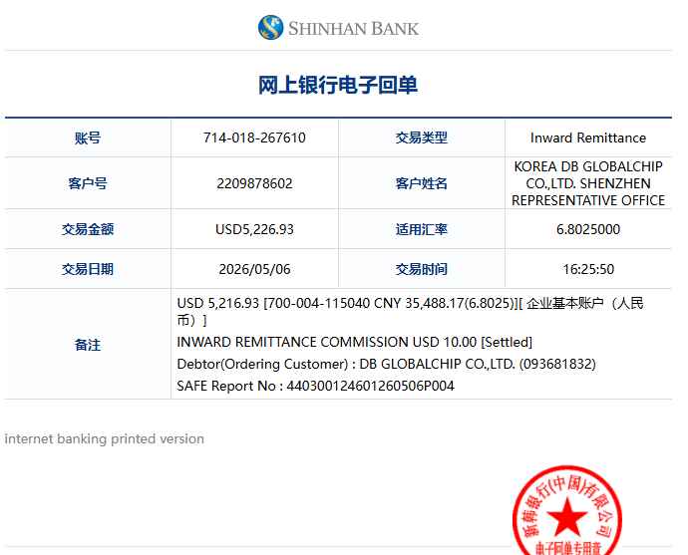
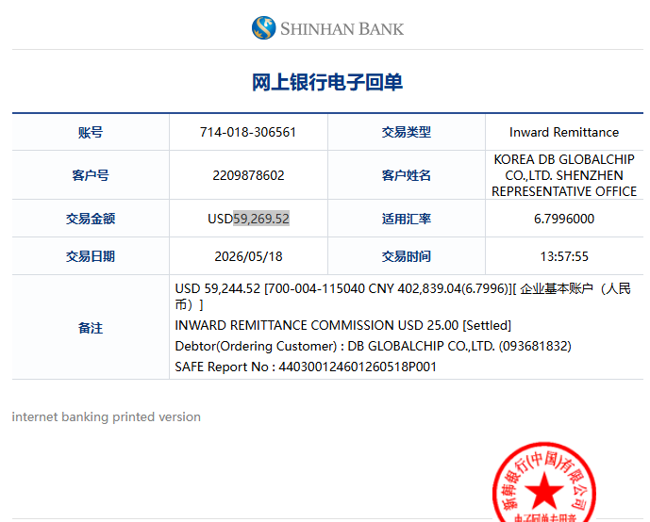
USD 내역

=> 입금 금액

=> 거래 시간

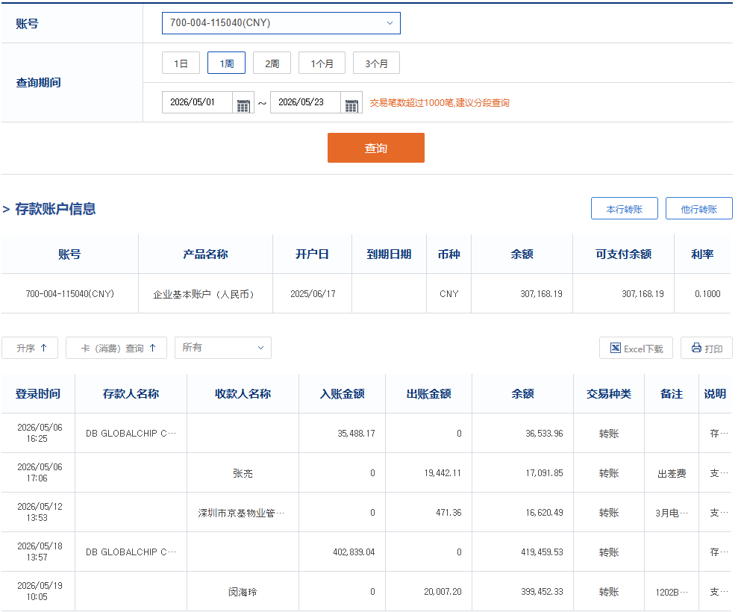
RMB 내역

=> 거래 기간

=> 잔액

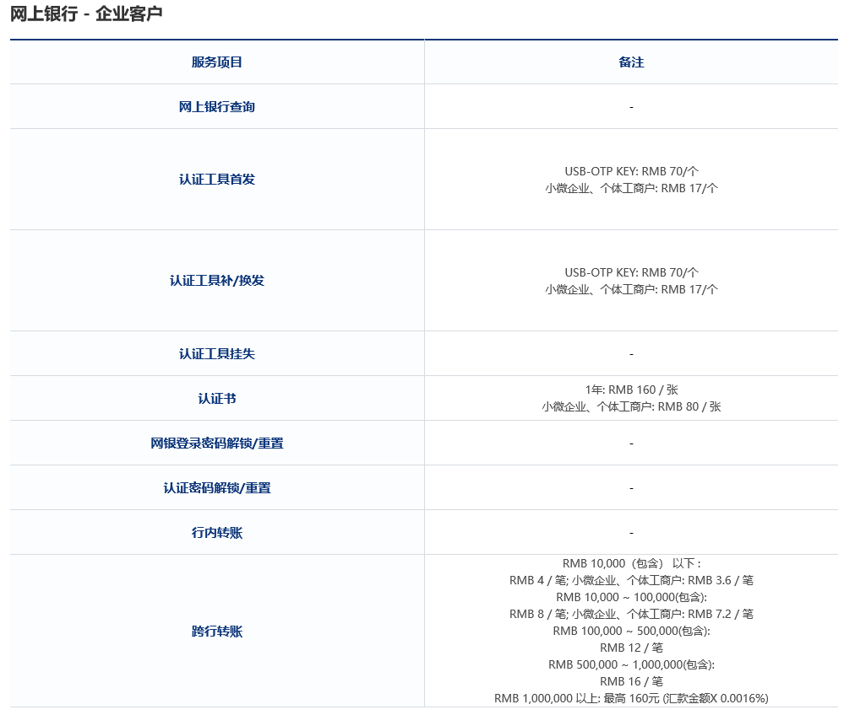

=> 매번 10000웬이하 계좌이체시 수수료

=> 매번 10000웬~100000웬 계좌이체시 수수료

